Sheet1
項目 | ID | テスト内容 | 操作手順 | 期待結果 | 実施結果 | 確認者 | 確認日 | エビデンス
サーバー | 1-1 | GET以外のリクエストがくる | コード内のGetAsyncをPostAsyncに変更し実行 | アプリが強制終了しないこと ログファイルに内容が記載されること | 〇 | 越智 | 2026-06-08
 | 1-2 | 外部公開で起動できない | コード内のサーバーの待ち受け設定で 異常URLを入れて実行 | アプリが強制終了しないこと ログファイルに内容が記載されること ローカルホストで起動可能なこと | 〇 | 越智 | 2026-06-08
 | 1-3 | ローカルでも起動できない | コード内のサーバーの待ち受け設定で 例外処理内の設定にも異常URLを入れて実行 | アプリが強制終了しないこと ログファイルに内容が記載されること ローカルでも起動不可のこと | 〇 | 越智 | 2026-06-08
 | 1-4 | 返信ができないとき | GETリクエスト受信後にクライアント側の アプリを停止させる | アプリが強制終了しないこと ログファイルに内容が記載されること | 〇 | 越智 | 2026-06-08 | 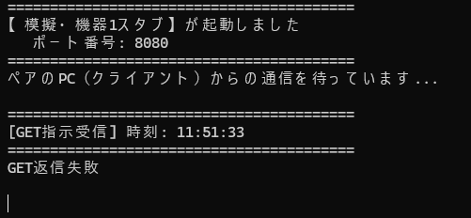
クライアント | 2-1 | サーバーに接続できない | サーバーを起動せずにクライアントを起動 | アプリが強制終了しないこと ログファイルに内容が記載されること | 〇 | 永野 | 2026-06-08
 | 2-2 | GET指示が送れたが送信後、返信がこない | サーバー側のコードで 返信しないように変更し実行する | アプリが強制終了しないこと ログファイルに内容が記載されること | 〇 | 永野 | 2026-06-08
 | 2-3 | JSONのデータ構造が一致しないとき | サーバー内のデータを { Id = 1, ProductName = "Beer", Value = 500, Amount = 1200, ErrorCode = null } 上記の形ではなく{"a"}等のデータを入力し 実行する | アプリが強制終了しないこと ログファイルに内容が記載されること | 〇 | 永野 | 2026-06-08

